アプリ動作説明書
E2D3 (Excel to D3)

 |  | 目次
 |  | 1 | 目的
 |  | 2 | 起動方法
 |  | 2.1. | ファイル構成
 |  | 2.2. | 環境設定
 |  | 2.2.1. | 共有フォルダ設定
 |  | 2.2.2. | Web公開フォルダ設定
 |  | 2.3. | アプリ実行
 |  | 3 | 操作方法
 |  | 3.1. | GUI操作
 |  | 3.2. | データ編集
 |  | 4 | 応用の可能性

 | チームメンバー
 | 松島輝昌、石戸是亘、五十嵐 康伸

1.目的

 | 近年の「ビッグデータ」「データサイエンティスト」ブームの影響もあり，Excelを用いて
 | データ解析を行う人が近年急速に増えてきた．Excelには多数の統計関数が予め
 | 用意されているのみならず，既存関数を組み合わせて独自の統計関数を作成できる．
 | しかし，統計関数の自由度に比べて，グラフ作成の自由度はそれほど高くはない．
 | 一方，ビジネスにおいてはグラフのビジュアルインパクトが重要な場面も多く，グラフ
 | 作成の自由度を高める機能が現在のExcelには求められている．

 | そこで我々は、グラフ作成の自由度を高める機能を持つD3（Data-Driven
 | Documents）ライブラリ(※1)をExcelから呼び出せるアプリを開発した．
 | 利用者はこのアプリを利用することで，D3の詳細な中身を理解する必要なく，簡単
 | な操作のみでビジュアルインパクトが強烈なグラフを作成できるようになる．
 | 具体的には、D3ライブラリを組み合わせて作成された「World Bank Global
 | Development Sprint」(※2)をExcelから編集・実行できるアプリを開発した．
 | 「World Bank Global Development Sprint」は政府間の資金援助を動的なグラフ
 | (光の移動)で表現している。

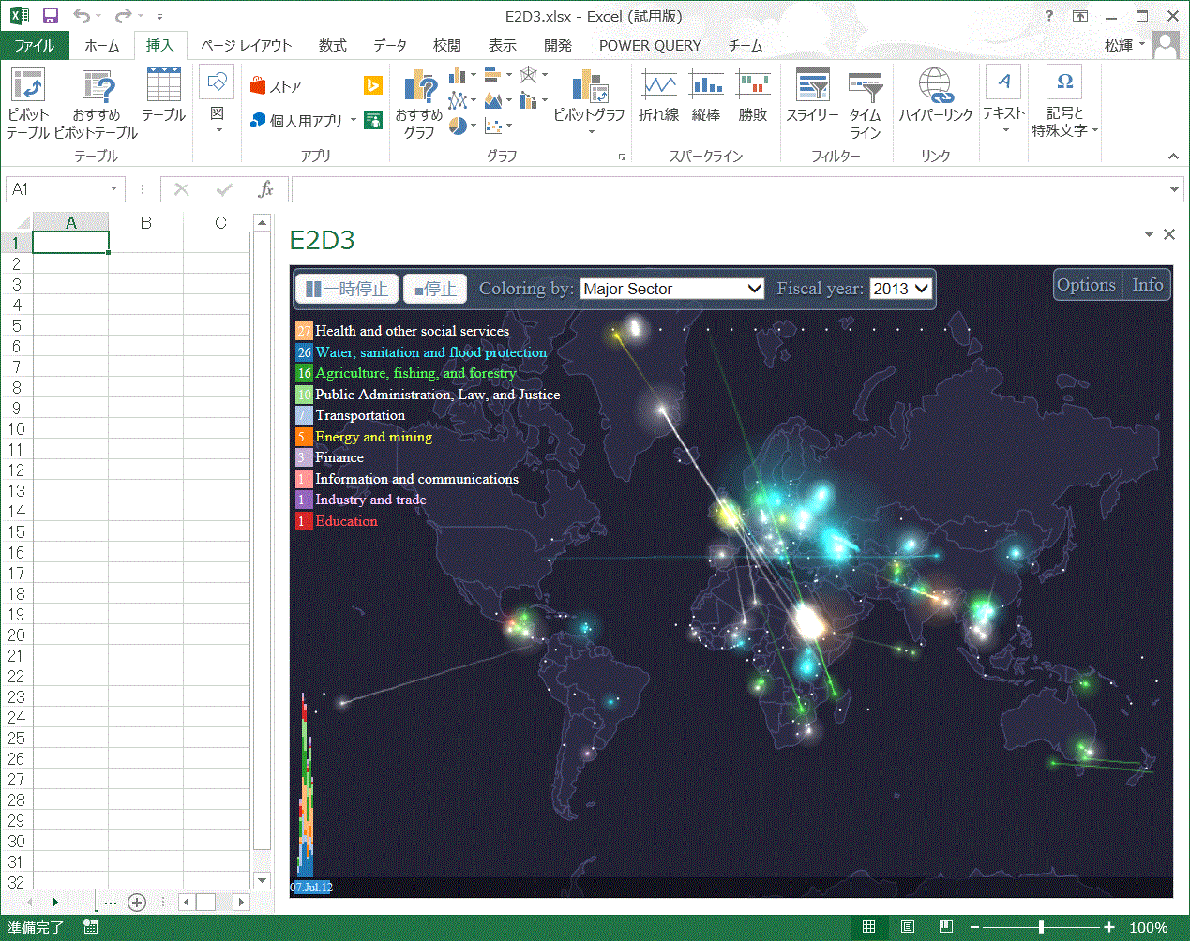

 |  |  | 図1 アプリ実行結果

 | (※1）D3のサンプルページ
 | https://github.com/mbostock/d3/wiki/Gallery

 | (※2)World Bank Global Development Sprint
 | http://www.visualizing.org/sprint/global-development-sprint

2.起動方法
2.1.ファイル構成

 | 提出したZIPファイルは以下のような構成となっている．
 | E2D3
 | ┣ | アプリ動作説明書.xlsx |  |  | ・・・・・ 本書
 | ┣ | E2D3.xlsx |  |  | ・・・・・ アプリ実行ファイル(excel)
 | ┣ | AppCatalogsForShare
 | ┃ | ┗ | E2D3.xml |  | ・・・・・ マニフェスト記載ファイル
 | ┗ | htdocForOpen
 |  | ┗ | E2D3 |  | ・・・・・ アプリケーションフォルダ
 |  |  | ┣ | flags | ・・・・・ 画像フォルダ
 |  |  | ┣ | 2007.csv
 |  |  | ┣ | 2008.csv
 |  |  | ┣ | 2009.csv
 |  |  | ┣ | 2010.csv |  | データファイル
 |  |  | ┣ | 2011.csv
 |  |  | ┣ | 2012.csv
 |  |  | ┣ | 2013.csv
 |  |  | ┣ | sprint_major-contract-awards-2013.csv
 |  |  | ┣ | 2007.json
 |  |  | ┣ | 2008.json
 |  |  | ┣ | 2009.json
 |  |  | ┣ | 2010.json |  | 地図情報ファイル
 |  |  | ┣ | 2011.json
 |  |  | ┣ | 2012.json
 |  |  | ┣ | 2013.json
 |  |  | ┣ | world-countries.json
 |  |  | ┣ | wbc.js | ・・・・・ 国別情報ファイル
 |  |  | ┗ | index.html | ・・・・・ 動作規定ファイル
 |  |  |  | 表1.ファイル構成図

2.2.環境設定
2.2.1.共有フォルダ設定
 | マニフェスト記載ファイルを格納しているAppCatalogsForShareを共有フォルダに
 | 設定する．

2.2.2.Web公開フォルダ設定
 | Webサーバをインストールする．
 | (例 XAMPPインストール：http://www.kkaneko.com/rinkou/mysql/xamppinstall.html)
 | Webサーバアプリが指定する公開フォルダ(XAMPPではインストールフォルダ内の
 | htdocs)にアプリケーションフォルダ(E2D3)をコピーする．

2.3.アプリ実行
 | アプリ実行ファイル(.E2D3.xlsx) をExcelで開き[挿入]-[ストア]-[共有フォルダー]-
 | [E2D3]を選択し、[挿入]ボタンをクリックする．

3.操作方法
3.1.GUI操作

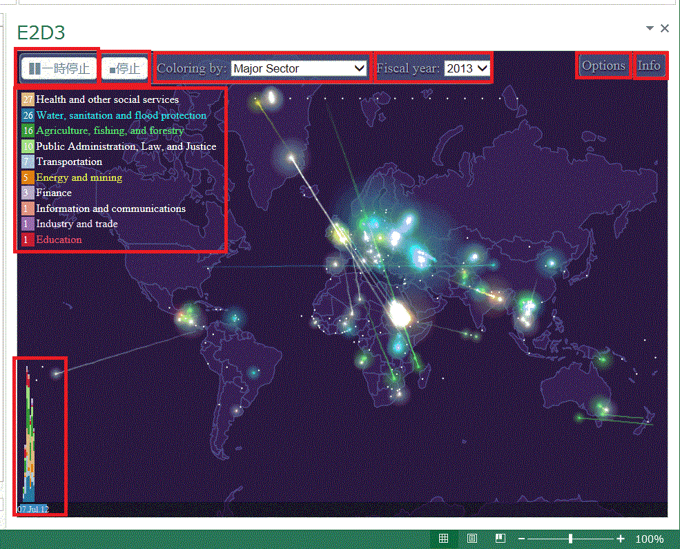
②
③
④
⑤
⑥
①

⑧

⑦

 |  |  |  | 図2.GUI操作部

 | ①：一時停止ボタン
 |  | アプリの動作を一時停止する．[再開]ボタンをクリックすれば一時停止
 |  | 前の状態から開始する．
 | ②：停止ボタン
 |  | アプリの動作を停止する．[再生]ボタンをクリックすれば，会計年度初め
 |  | からの動作を開始する．
 | ③：Coloring by プルダウン
 |  | Major Sector(主要部門)，Procurement Category(調達分類)，
 |  | Procurement Method(調達方法)，Procurement Type(調達タイプ)，
 |  | Product line(商品分野) で色を変更する．
 | ④：Fiscal year プルダウン
 |  | 会計年度を変更する．
 | ⑤：Options ボタン
 |  | Show histgram：画面左下にヒストグラム⑦の表示/非表示を切り替える．
 |  | (取引内容の時間経過)
 |  | Show Legend：画面左上に図内色の説明⑧の表示/非表示を切り替える．
 |  | Show all edge：軌跡の直線/曲線を切り替える．
 |  | Show track：移動軌跡を表示/非表示を切り替える．
 |  | Fading tail：軌跡効果の付与を切り替える．
 | ⑥：Info ボタン
 |  | 「World Bank Global Development Sprint」の原作者情報を表示する．

3.2.データ編集

 | 次の操作でデータファイルを修正する．
 | [ファイル]－[開く] により2章で示したデータファイル(csv)を開く．
 | 開いたファイルを編集し[ファイル]-[上書き保存]をクリックする．
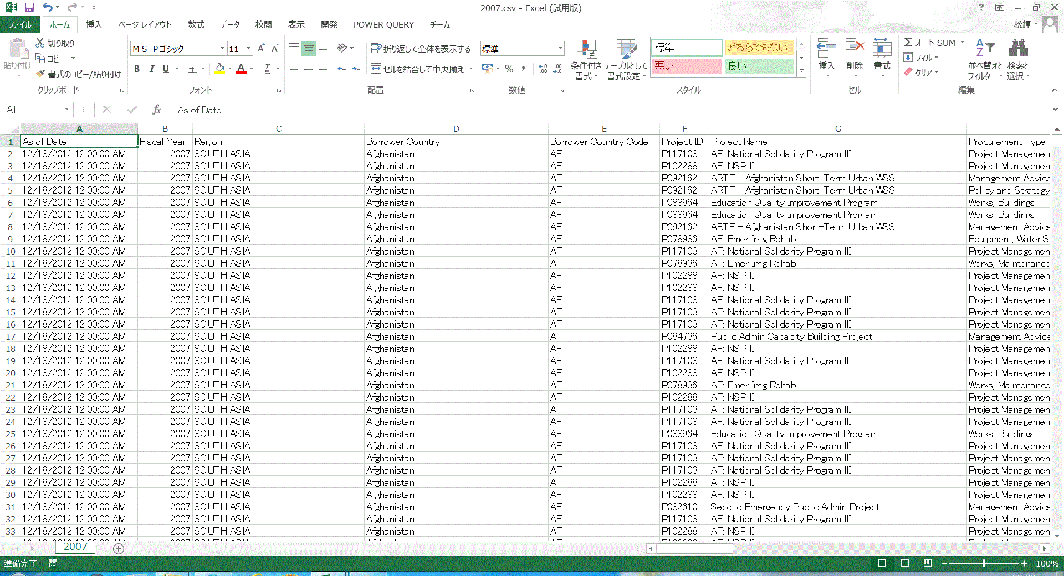

 |  |  | 図3.データ編集画面

 | 項番 | データ項目 |  |  |  | 概要
 | 1 | As of Date |  |  |  | データ入力日時
 | 2 | Fiscal Year |  |  |  | 会計年度
 | 3 | Region |  |  |  | 地域
 | 4 | Borrower Country |  |  |  | 借用国
 | 5 | Borrower Country Code |  |  |  | 借用国コード
 | 6 | Project ID |  |  |  | プロジェクトID
 | 7 | Project Name |  |  |  | プロジェクト名
 | 8 | Procurement Type |  |  |  | 調達タイプ
 | 9 | Procurement Category |  |  |  | 調達カテゴリー
 | 10 | Procurement Method |  |  |  | 調達方法
 | 11 | Product line |  |  |  | 商品分野
 | 12 | WB Contract Number |  |  |  | 契約番号
 | 13 | Major Sector |  |  |  | 主要部門
 | 14 | Contract Description |  |  |  | 契約詳細
 | 15 | Contract Signing Date |  |  |  | 契約締結日
 | 16 | Supplier |  |  |  | 供給社、供給者
 | 17 | Supplier Country |  |  |  | 供給国コード
 | 18 | Supplier Country Code |  |  |  | 供給国コード
 | 19 | Total Contract Amount (USD) |  |  |  | 合計契約金
 | 20 | Borrower Contract Reference Number |  |  |  | 借用契約番号
 |  |  | 表1.編集可能データ項目

4.応用の可能性

 | データ編集の目的としては次のような候補が考えられる。
 | ・貿易ルートと規模
 | ・国際間の人の交流と人数
 | ・軍隊の移動と規模
 | ・移民の流れと人数
 | ・留学先と人数

